Лист1
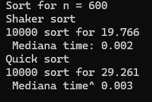
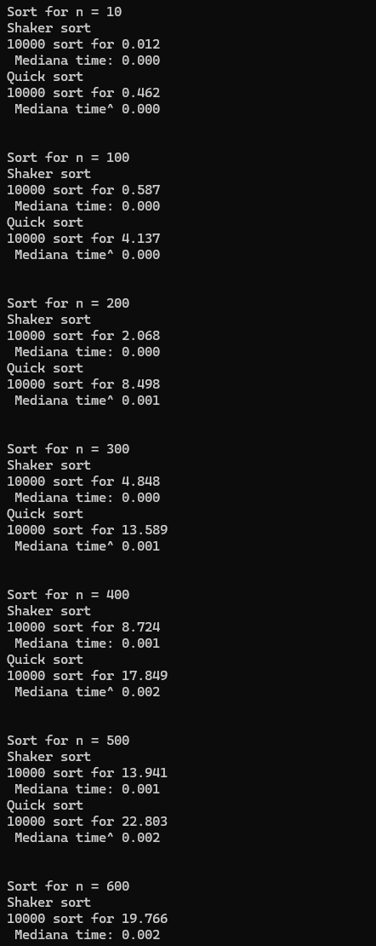
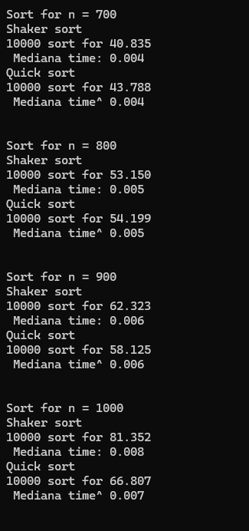
 |  | Шейкерная | Быстрая |  |  |  |  |  |  | Опорный
1 | 10 | 0.012 | 0.462 | 1 | 0 | 1 | 21 | 25 | 9 | 17 |  | 21 | 25 | 9 | 17
1000 | 100 | 0.587 | 4.137 | 10 | 10 | 100 | 9 | 25 | 17 | 21 |  | 21 | 9 | 25 | 17
2000 | 200 | 0.068 | 8.498 | 20 | 26.020599913 | 400 | 9 | 17 | 25 | 21 |  | 21 | 9 | 17 | 25 | R3
3000 | 300 | 4.484 | 13.58 | 30 | 44.313637642 | 900 |  | Опорный |  |  | Опорный | 9 | 21 | 17 | 25 | L1
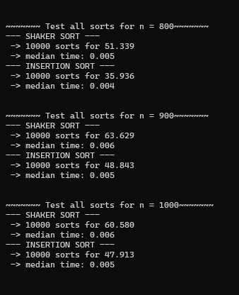
4000 | 400 | 8.724 | 17.849 | 40 | 64.082399653 | 1600 | 9 | 17 |  | 25 | 21 | 9 | 17 | 21 | 25 | R2
5000 | 500 | 13.941 | 22.803 | 50 | 84.948500217 | 2500 |  |  |  | 21 | 25 | 9 | 17 | 21 | 25 | L2
6000 | 600 | 19.766 | 29.261 | 60 | 106.68907502 | 3600
7000 | 700 | 40.835 | 43.788 | 70 | 129.1568628 | 4900 | 17 | 21 | 21 | 25
8000 | 800 | 53.105 | 54.199 | 80 | 152.24719896 | 6400
9000 | 900 | 62.323 | 58.125 | 90 | 175.88182585 | 8100
10000 | 1000 | 81.352 | 66.807 | 100 | 200 | 10000

Сложность алгоритмов сортировки

 |  |  |  |  |  |  |  | ы

